発注書
YMCA ピンクシャツ 発注書

拠点No. |  |  | ※黄色枠内の入力お願いいたします。 拠点NOは別シートよりコピーしてください。
拠点名
担当者 |  |  |  |  |  |  | 申込専用アドレス |  | ymcauniform@japanymca.org

通しNo. | 発注 締切日 | 画像 | 品番 | アイテム名 | カラー | 金額 （税抜） | M | L | XL | 数量計 | 金額
① | 2018-01-31 | 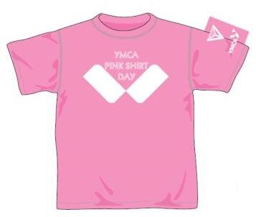 |  | ピンクシャツ | PNK | 1,000 |  |  |  | 0 | 0
 |  |  |  |  |  |  |  |  | 金額（税抜） |  | 0
 |  |  |  |  |  |  |  |  | 消費税（10％） |  | 0
 |  |  |  |  |  |  |  |  | 合計金額（税込） |  | 0

